表紙
結合テスト仕様書
申請書マスタ画面

作成者 | 林亮
作成日 | 今日

テスト結果画像
 | NO:1,3,6,7,8,9,10,11,12
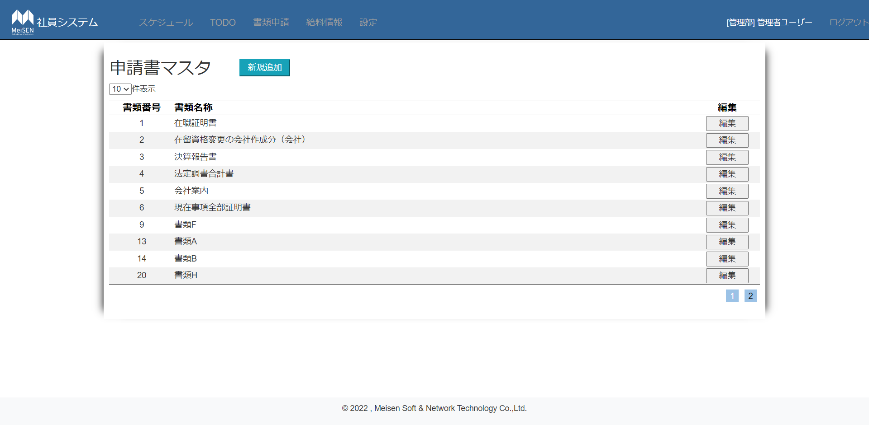

 |  | NO:2
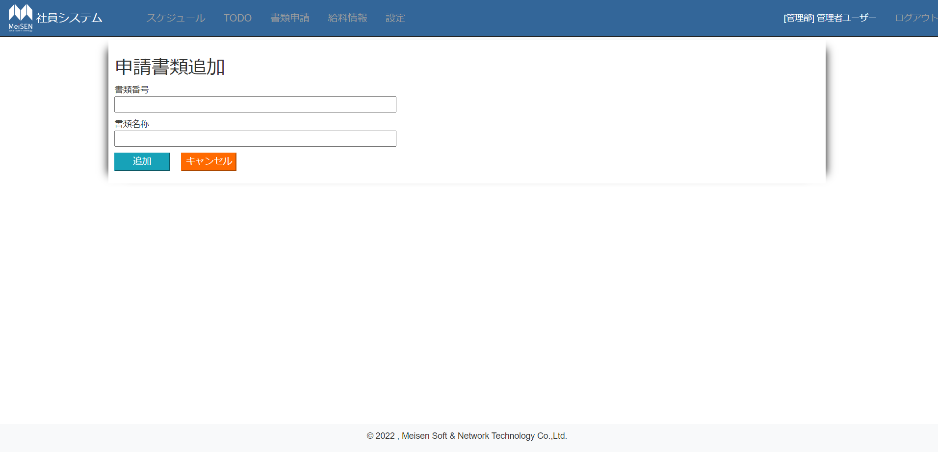

NO:4 |  |  |  |  | NO:5
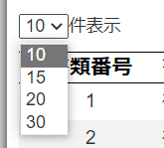
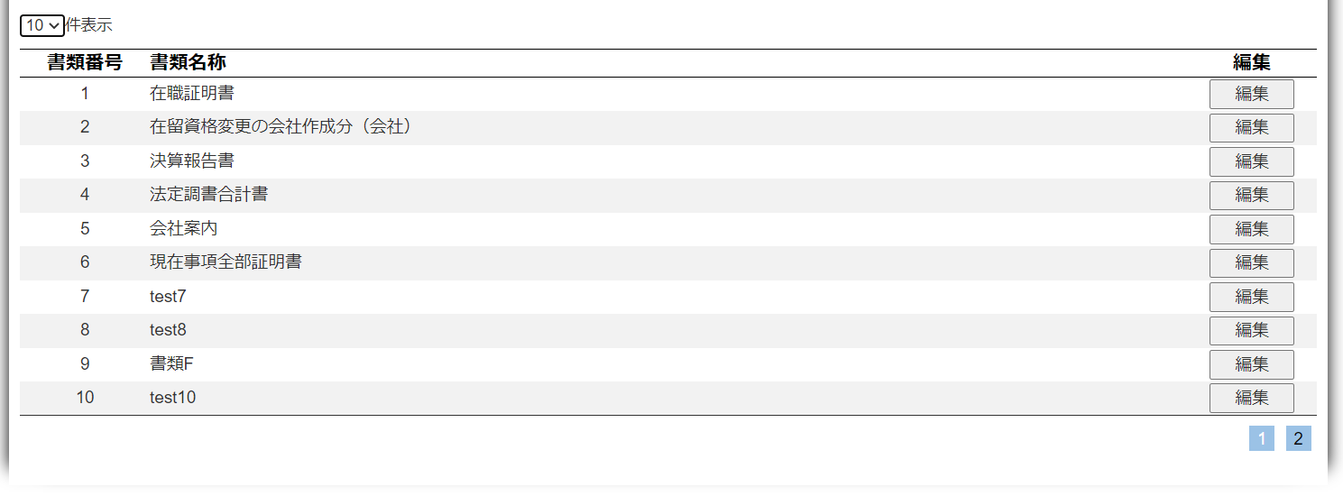
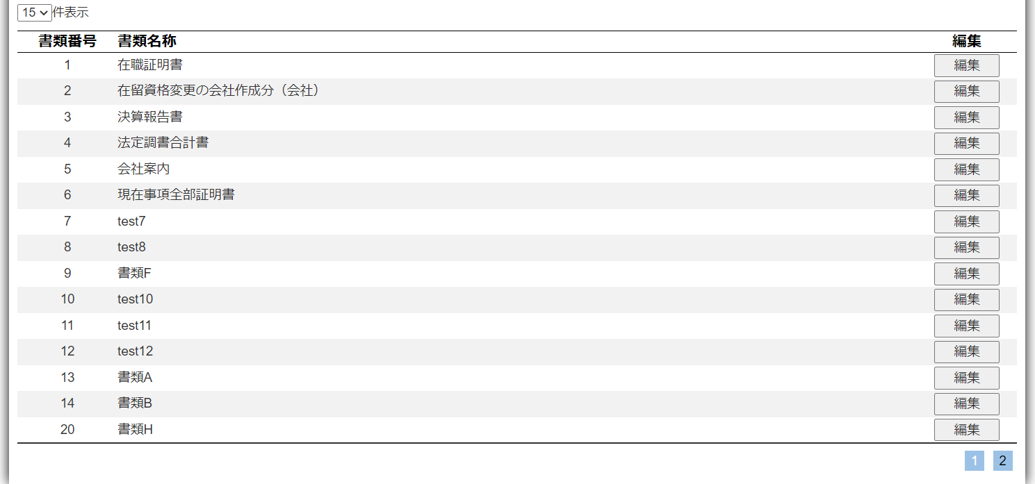

 | NO:13 |  | NO:14
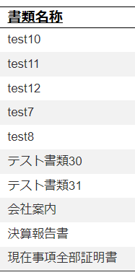
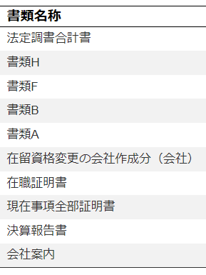

 |  |  |  | NO:16

